Login
Basic design |  |  |  |  |  | System | WEBSITE QUẢN LÝ ĐẶT VÉ XẺ KHÁCH ONLINE | function | Đăng Nhập | Create by | NT.Phụng | date | Create | 28/09/2023 | acceptor
 |  |  |  |  |  | Process. Name | Login |  |  |  |  |  | Update

 | *Hình ảnh giao diện

Vùng nhập tên đăng nhập
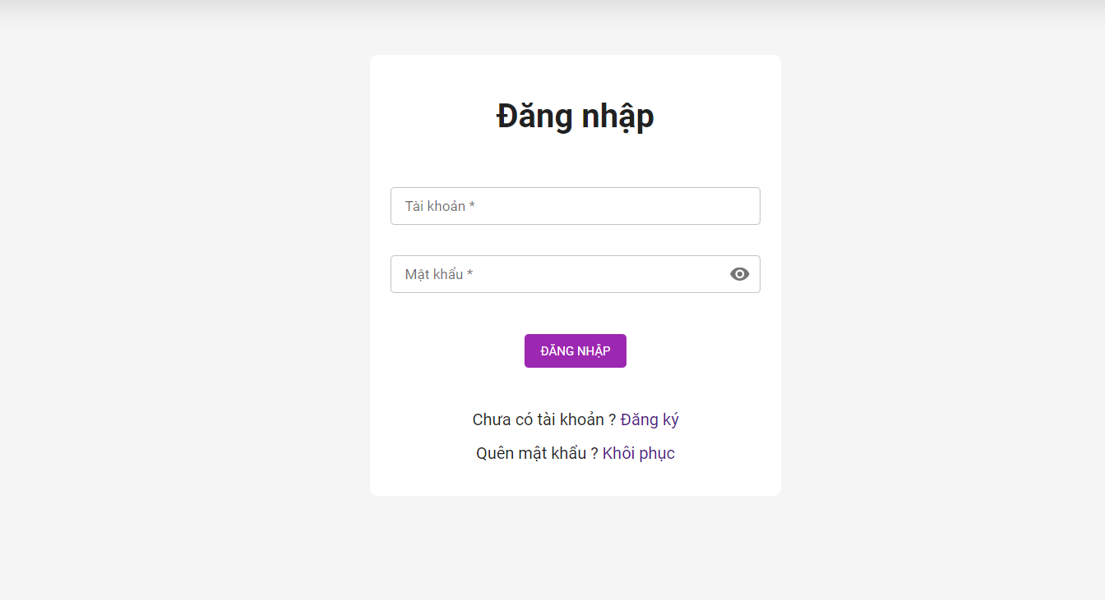

Vùng nhập mật khẩu

Nút đăng nhập

Nút chuyển sang đăng ký

Nút chuyển đến lấy lại mật khẩu

 |  | Mô tả chức năng
 |  |  | - User dùng để đăng nhập vào hệ thống
 |  |  | - Người dùng nhập đầy đủ username và password để đăng nhập
 |  |  | - Khi nhấn nút Login, hệ thống sẽ kiểm tra username và password do người dùng
 |  |  |  | nhập vào, sau đó sẽ kiểm tra tài khoản đã tồn tại trong hệ thống hay không ?
 |  |  |  |  | + Nếu có lỗi thì thông báo tại màn hình này
 |  |  |  |  | + Nếu không có lỗi, đăng nhập thành công và chuyển sang màn hình chính

Register
Basic design |  |  | System | WEBSITE QUẢN LÝ ĐẶT VÉ XẺ KHÁCH ONLINE | function | Đăng Ký | Create by | NT.Phụng | date | Create | 28/09/20023 | acceptor
 |  |  | Process. Name | Register |  |  |  |  |  | Update

 | *Hình ảnh giao diện

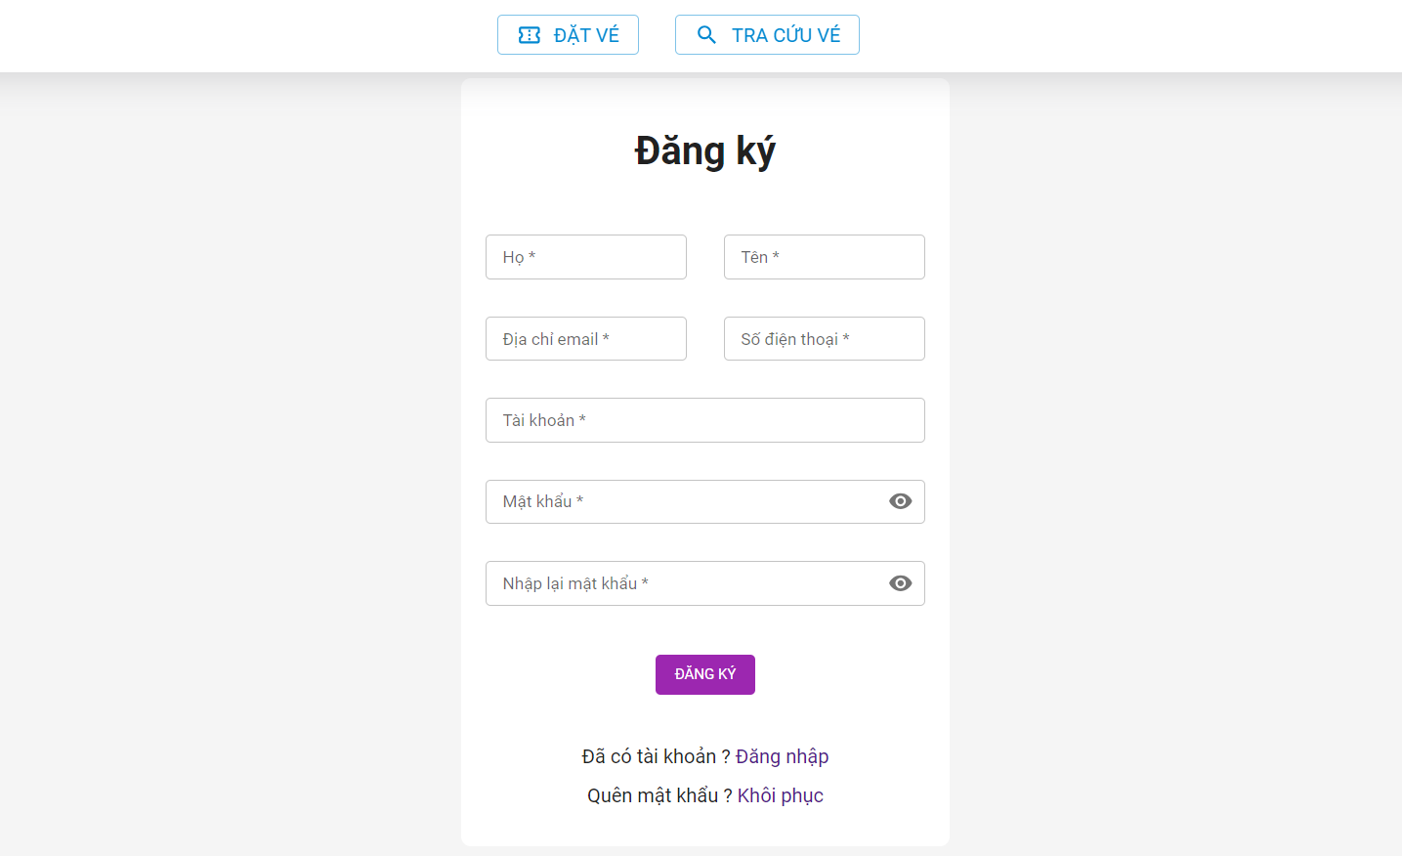

Vùng nhập thông tin

Nút đăng ký

Nút chuyển đến khôi phục mật khẩu
Nút chuyển sang đăng nhập

 |  | Mô tả chức năng
 |  | - Khách hàng dùng để đăng ký tài khoản đăng nhập vào hệ thống
 |  | - Khách hàng cần nhập đầy đủ thông tin để đăng ký tài khoản
 |  | - Khi nhấn vào nút đăng ký thì hệ thống sẽ kiểm tra thông tin mà khách hàng nhập vào có hợp lệ hay không ?
 |  | Ø Nếu có lỗi sẽ thông báo tại màn hình này
 |  | Ø Nếu không có lỗi, hệ thống sẽ thông báo thành công và chuyển sang màn hình đăng nhập
 |  | - Khách hàng có thể chuyển sang màn hình đăng nhập khi nhấn vào nút đăng nhập
 |  | - Khách hàng có thể chuyển sang màn hình khôi phục mật khẩu khi nhấn vào nút khôi phục

ForgotPass
Basic design |  |  | System | WEBSITE QUẢN LÝ ĐẶT VÉ XẺ KHÁCH ONLINE | function | Khôi phục mật khẩu | Create by | NT.Phụng | date | Create | 28/09/20023 | acceptor
 |  |  | Process. Name | ForgotPass |  |  |  |  |  | Update

 | *Hình ảnh giao diện

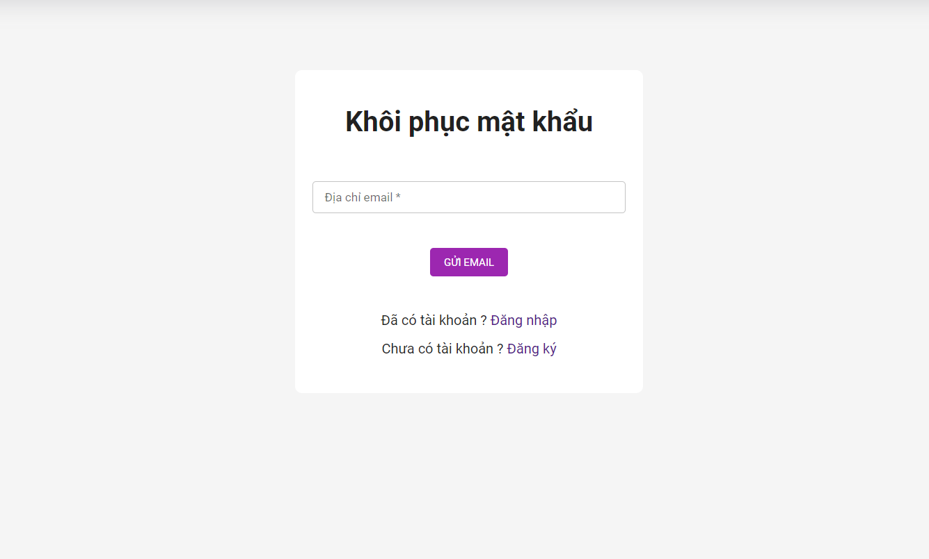

Vùng nhập email

Nút gửi email

Nút chuyển sang đăng nhập

Nút chuyển sang đăng ký

 |  | Mô tả chức năng:
 |  | - User dùng để khôi phục mật khẩu khi quên mật khẩu
 |  | - User cần nhập vào email đã dùng để đăng ký tài khoản
 |  | - Khi nhấn vào nút gửi emaill thì hệ thống sẽ kiểm tra email có hợp lệ hay không ?
 |  | Ø Nếu có lỗi sẽ thông báo tại màn hình này
 |  | Ø Nếu không có lỗi, hệ thống sẽ hiển thị thông báo đến email để lấy mật khẩu và chuyển sang màn hình đăng nhập
 |  | - Khách hàng có thể chuyển sang màn hình đăng nhập khi nhấn vào nút đăng nhập
 |  | - Khách hàng có thể chuyển sang màn hình đăng ký khi nhấn vào nút đăng ký

SearchTicket
Basic design |  |  | System | WEBSITE QUẢN LÝ ĐẶT VÉ XẺ KHÁCH ONLINE | function | Tra cứu vé | Create by | NT.Phụng | date | Create | 28/09/20023 | acceptor
 |  |  | Process. Name | SearchTicket |  |  |  |  |  | Update

 | *Hình ảnh giao diện

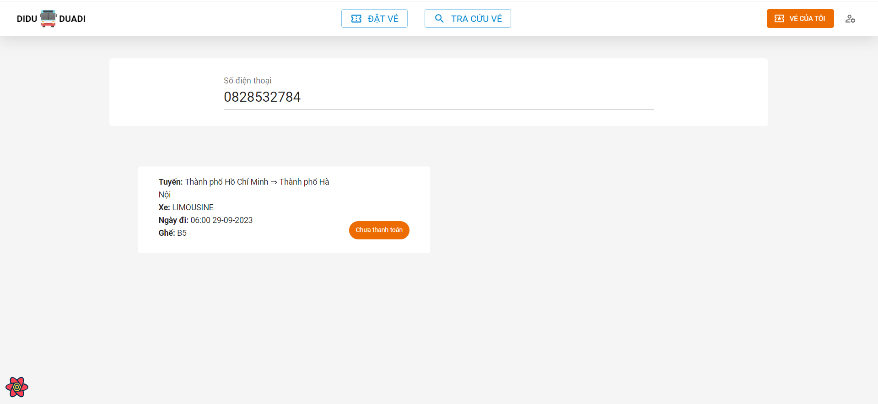

Vùng nhập số điện thoại

Vùng hiển thị kết quả

 |  | Mô tả chức năng:
 |  | - Khách hàng dùng để tra cứu vé đã đặt trên hệ thống
 |  | - Khách hàng cần phải nhập số điện thoại dùng để đặt vé để thực hiện tra cứu
 |  | - Khi nhập số điện thoại hệ thống sẽ tiến hành kiểm tra số điện thoại có hợp lệ hay không ?
 |  | Ø Nếu có lỗi sẽ thông báo trên màn hình này
 |  | Ø Nếu không có lỗi hệ thống sẽ trả về kết quả

TripManagement
Basic design |  |  | System | WEBSITE QUẢN LÝ ĐẶT VÉ XẺ KHÁCH ONLINE | function | Quản lý chuyến | Create by | NT.Phụng | date | Create | 28/09/20023 | acceptor
 |  |  | Process. Name | TripManagement |  |  |  |  |  | Update

 | *Hình ảnh giao diện

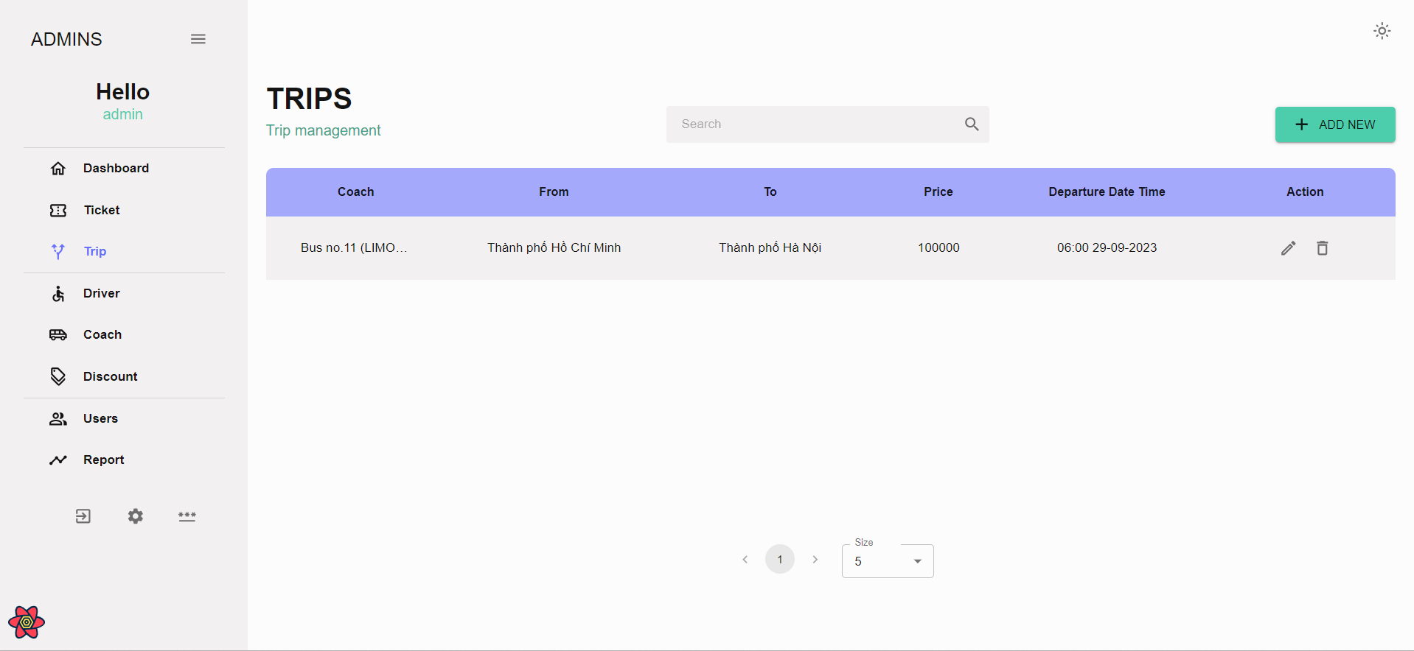
Nút thêm mới

Vùng hiển thị thông tin chuyến
Nút chỉnh sửa

Nút xoá

 |  | Mô tả chức năng:
 |  | - Admin dùng để thêm xoá sửa thông tin của chuyến
 |  | - Admin có thểm xem thông tin xe ở vùng thông tin chuyến
 |  | - Để thêm mới chuyến thì click vào nút add new sẽ chuyển sang màn hình thêm chuyến
 |  | - Để chỉnh sửa thông tin của một chuyến thì nhấn vào nút chỉnh sửa sẽ chuyển sang màn hình chỉnh sửa
 |  | - Để xoá 1 chuyến chưa được sử dụng thì nhấn vào nút xoá để tiến hành xoá chuyến

CreateTrip
Basic design |  |  | System | WEBSITE QUẢN LÝ ĐẶT VÉ XẺ KHÁCH ONLINE | function | Tạo mới chuyến | Create by | NT.Phụng | date | Create | 28/09/20023 | acceptor
 |  |  | Process. Name | CreateTrip |  |  |  |  |  | Update

 | *Hình ảnh giao diện

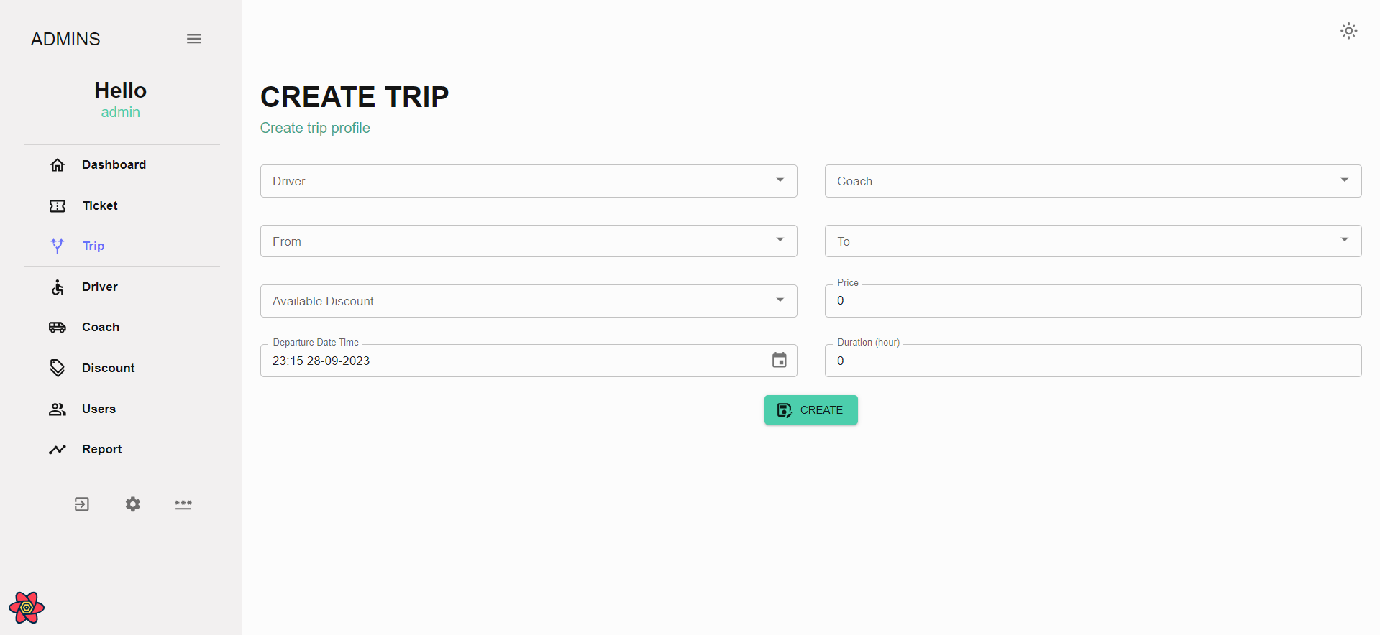

Vùng nhập thông tin chuyến

Nút tạo chuyến

 |  | Mô tả chức năng:
 |  | - Admin có thể thêm mới chuyến ở màn hình này
 |  | - Để thêm mới chuyến admin cần điền đầy đủ thông tin của chuyến
 |  | - Hệ thống sẽ kiểm tra thông tin mà admin điền
 |  | - Nhấn vào nút create để hoàn thành quá trình thêm mới chuyến, hệ thống sẽ thông báo thành công hoặc thất bại

EditTrip
Basic design |  |  | System | WEBSITE QUẢN LÝ ĐẶT VÉ XẺ KHÁCH ONLINE | function | Chỉnh sửa thông tin chuyến | Create by | NT.Phụng | date | Create | 28/09/20023 | acceptor
 |  |  | Process. Name | EditTrip |  |  |  |  |  | Update

 | *Hình ảnh giao diện

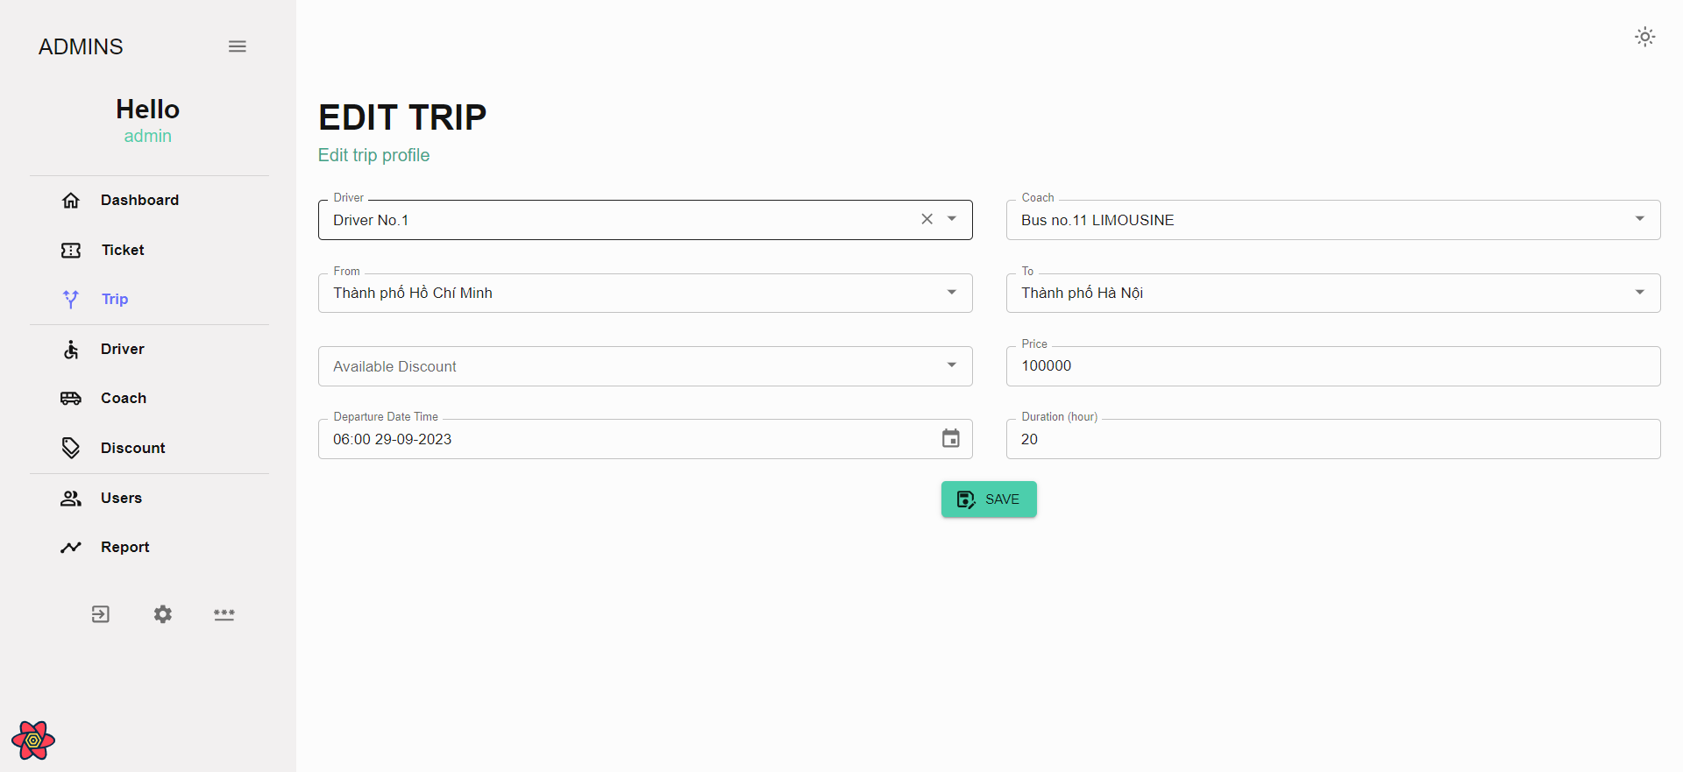
Vùng nhập thông tin chuyến

Nút lưu

 |  | Mô tả chức năng:
 |  | - Admin chỉnh sửa thông tin của chuyến ở màn hình này
 |  | - Admin điền thông tin chuyến ở vùng chỉnh sửa thông tin
 |  | - Hệ thống kiểm tra thông tin mà admin điền
 |  | - Nhấn vào nút save để hoàn thành quá trình chỉnh sửa thông tin, hệ thống sẽ thông báo thành công hoặc thất bại

DeleteTrip
Basic design |  |  |  | System | WEBSITE QUẢN LÝ ĐẶT VÉ XẺ KHÁCH ONLINE | function | Xoá chuyến | Create by | NT.Phụng | date | Create | 28/09/20023 | acceptor
 |  |  |  | Process. Name | DeleteTrip |  |  |  |  |  | Update

 | *Hình ảnh giao diện

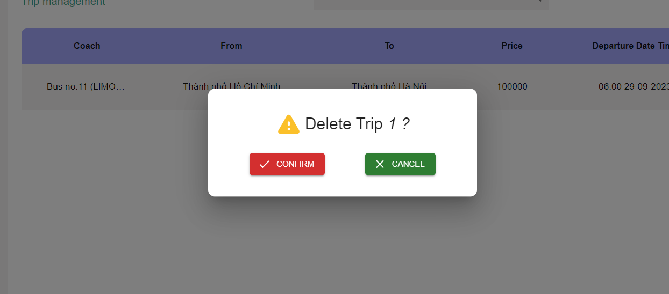

Nút xác nhận xoá
Nút huỷ xoá

 |  | Mô tả chức năng:

 |  |  | - Admin có thể xoá chuyển chưa được sử dụng trong hệ thống
 |  |  | - Nếu muốn xoá chuyến thì nhấn vào nút xác nhận xoá để hoàn tất quá trình xoá chuyến
 |  |  | -Nếu admin không muốn xoá chuyến thì nhấn vào nút huỷ xoá để thoát quá trình xoá chuyến

